デバッグ機能一覧
目次!A1
 | ４．デバッグ機能一覧
 |  | athrillがサポートしているデバッグ機能は以下の通り．

 |  | デバッグ機能名 | コマンド仕様 ※コマンド発行は，デバッグモードで行うこと | 補足説明 | コマンド実行例
 |  | ブレークポイント設定 | * break(b): 1) break {<addr(hex)>|<funcname>} set a break point. Break points are shown using 'info break' command. 2) break <file> <lineno> set a break point on the {<file>, <lineno>}. Break points are shown using 'info break' command. | ブレークポイントは，「関数名」，「ファイル名と行番のセット」，「アドレス番地」のいずれかで設定できる．
 |  | ブレークポイント設定解除 | * delete(d): 1) delete delete all break points 2) delete <break_no> delete the break point of <break_no> | - | -
 |  | データウォッチ | * watch(w): 1) watch {r|w|rw} {<addr(hex)> size(dec)|<variable_name>} set a watch point. Watch points are shown using 'info watch' command. 2) watch d delete all watch points 3) watch d <watch_no> delete the watch point of <watch_no> | データウォッチポイントは，「変数名」，「アドレスとサイズのセット」のいずれかで設定できる． データウォッチは，CPUが以下のいずれかのアクセスをした際にCPUを強制停止する． r：読み取り w：書き込み rw：読み取り/書き込み | -
 |  | continue | * cont(c): 1) cont continue program 2) cont <clocks> continue program until cpu has elapsed <clocks> times | CPU停止した場合に処理再開する． クロックベースで，次に停止するまでの時間を設定できる． | -
 |  | 割り込み発生 | * intr(i): 1) intr <intno> generate an interruption of <intno> | 割り込み発生コマンド(iコマンド)を使用すると，任意の割り込みを発生させることができる．
 |  | CPU消費クロック数表示 | * elaps(e): 1) elaps show elapsed cpu clocks | 表示は，以下の書式． clock = cpu <CPU消費クロック数> intc <割り込みクロック数> <CPU消費クロック数>： athrillが起動してからの総CPU消費クロック数 <割り込みクロック数>： athrillが起動してから割り込みモードで動作した総クロック数
 |  | next | * next(n): 1) next step forward | 次の命令を実行し，CPU停止する． | -
 |  | 関数復帰 | * return(r): 1) return return from the current function | 関数復帰場所でCPU停止する． | -
 |  | 命令ログ表示 | * view(v): 1) view select the logging mode | VIEW_MODE=ON： athrill実行フォルダ直下にlog.txtが出力され， 命令実行結果が記録される． ※athrill実行時間は大幅に遅くなるので注意 VIEW_MODE=OFF： 命令実行結果の記録は行われなくなる． | -
 |  | データ表示 | * print(p): 1) print <variable_name> show memory information of the <variable_name> 2) print <addr(hex)> <size> show memory information from <addr> to (<addr> + <size>) | 変数名が思い出せない時は，先頭の文字列を入力すると候補表示してくれる． | 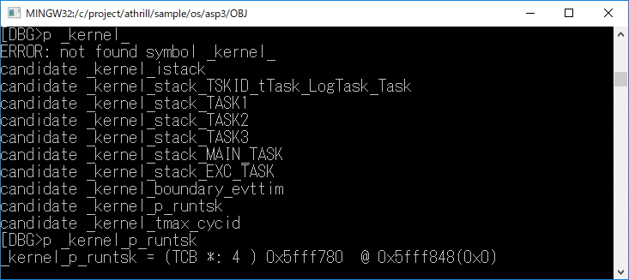
 |  | データ設定 | * set(s): 1) set <addr(hex)> <value> set <value> on memory <addr> by byte | - | -
 |  | CPUモード⇒デバッグモード遷移 | * quit(q): 1) quit quit form CPU mode | - | -
 |  | athrill終了 | * exit(-): 1) exit exit from this program | - | -
 |  | シリアル入力 | * serial(S): 1) serial <channel> <input_data(string)> set <input_data> on the serial(<channel>) as an input | <channel>は，0のみサポートしている． | 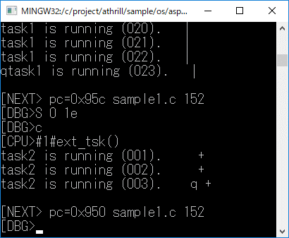
 |  | CPUレジスタ表示 | * cpu(-): 1) cpu show cpu registers | CPUレジスタを単に表示するだけだとわけがわからない場合があるので，athrillが知っているシンボル情報と照合して，シンボルのアドレスと近い値を補足表示している． | 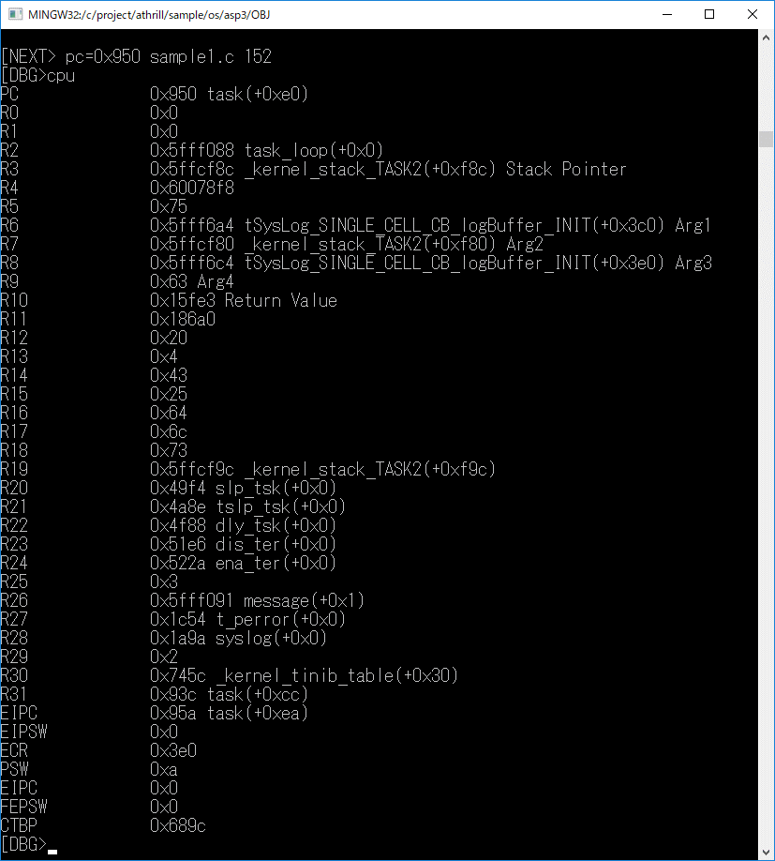
 |  | 関数実行トレース表示 | * ft(-): 1) ft <number> show function trace log(show size=<number>) | 関数レベルでCPUが関数内の処理を実行したトレース情報を表示する．書式は以下の通り． １列目： <スタックアドレス変数名<スタックアドレス値>> ２列目： [<トレース番号>] 現在値が１であり，そこから１ずつインクリメントして過去に遡る ３列目： <関数先頭アドレスからの相対アドレス> ４列目： <関数シンボル名> | 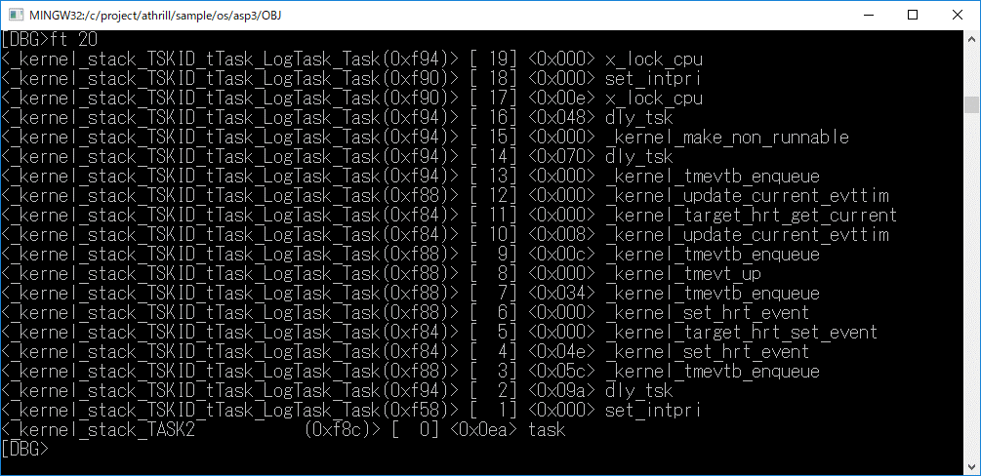
 |  | 変数アクセス関数表示 | * access(-): 1) access <variable_name> show variable access functions | 残念ながら，アセンブラ命令コードのシンボル対応はしていない． | 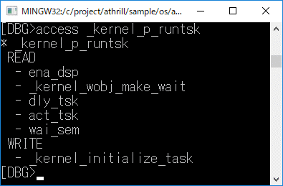
 |  | バックトレース情報表示 | * bt(-): 1) bt show back trace result | athrillが認識したスタックポインタの更新履歴を記録し，各スタックポインタの保持者(グローバル変数)とスタックアドレス内の値とシンボル情報を紐づけしている． デバッグ情報として，各タスクが何をしようとしているか把握できるので便利である． | 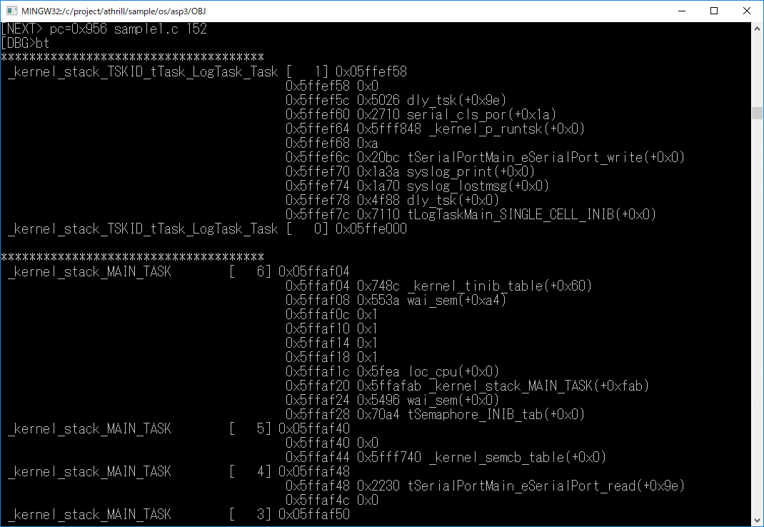
 |  | プロファイル表示 | * prof(-): 1) profile show profile result | 関数単位でCPUの消費クロック数を表示する． | 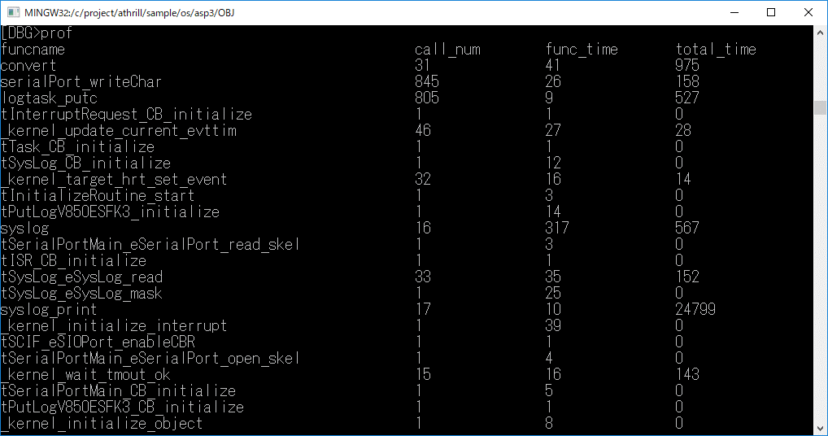
 |  | ブレーク発生ポイントのソースコードを表示 | * list(l): 1) list show the program code where the pc is stopped. | シンボル解決できれば，サクラエディタで当該箇所のファイルおよび行番号を指定してサクラエディタを起動する． | 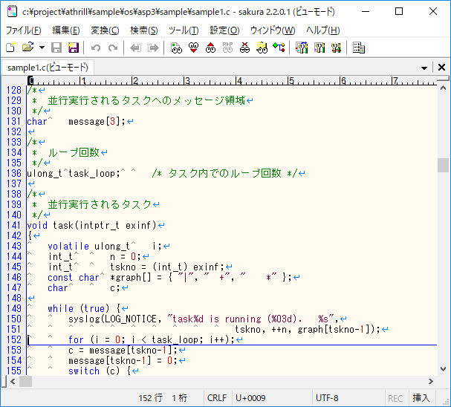
 |  | ヘルプ | * help(-): 1) help show all commands | - | -

athrill起動方法
目次!A1
 | ６．athrill起動方法
 |  | athrillにバイナリファイル(ELF形式)を渡して起動する．
 |  | athrillが起動すると，ELFファイルのローディングメッセージ出力後，プログラムカウンタのアドレス0x0番地で停止し，コマンド入力待ちとなる．
 |  | コマンド上で，continueコマンド(c)を実行すると，バイナリファイル内のプログラムに処理が移る．

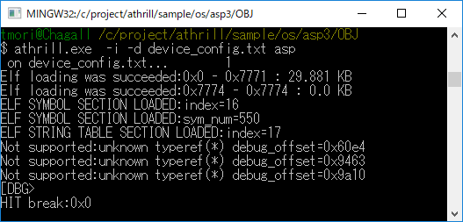

 |  | ※オプション説明
 |  | ※ -i ：インタラクションモード(デバッグするためのオプション)
 |  | ※ -d ：デバイスコンフィグファイル(athrillのカスタマイズ情報を指定する)

athrillコマンド仕様
目次!A1

 | ７．athrillコマンド仕様

 |  | ■コマンド仕様
 |  |  | athrill [-i] [-d] [-t<timeout>] <バイナリファイル(ELF形式)>

 |  | ■コマンド引数
 |  |  | オプション |  |  | 必須有無 | 説明
 |  |  | -i |  |  | △ | インタラクションモードでathrillを起動する デバッグ機能は本モードでのみ使用できる なお，-rオプションを付加することで，遠隔操作も可能となる
 |  |  | -t |  |  | △ | バックグラウンド実行モードでathrillを起動する <timeout>は，athrillが実行を終了するCPUクロック数
 |  |  | -r |  |  | × | インタラクションモードでathrillを起動する際に，本オプションを使用するとathrillを遠隔操作可能となる．本機能は，athrill_remote(後述)を通して遠隔操作することができるようになる． よって，テストシナリオをシェルプログラミング言語で記述することができる．
 |  |  | -d |  |  | × | athrillのコンフィグファイルを本オプションで指定し，細かなパラメータ変更を行うことができる．
 |  |  | -p |  |  | × | 本オプションを使用すると，２つのathrillプロセス間でFIFO通信を行うことができるようになる．２ノードのECU間通信系のテストを実現する際には本オプションを使用すると便利である．

 |  | ■コンフィグファイル仕様
 |  |  | コンフィグファイルでは，以下の形式でパラメータ定義する．

 |  |  | <パラメータ名> <値>

 |  |  | パラメータ分類 |  |  | パラメータ名 |  | 値域 | 説明
 |  |  | 共通 |  |  | DEBUG_FUNC_ENABLE_BT |  | 0..1 | 0：バックトレース機能無効 1：バックトレース機能有効(指定なし含む) バックトレース機能を有効にすると，athrillの実行に時間がかかるため，処理時間を低減したい場合に使用する
 |  |  | 共通 |  |  | DEBUG_FUNC_ENABLE_FT |  | 0..1 | 0：関数レース機能無効 1：関数レース機能有効(指定なし含む) 関数トレース機能を有効にすると，athrillの実行に時間がかかるため，処理時間を低減したい場合に使用する
 |  |  | 共通 |  |  | DEBUG_FUNC_ENABLE_PROF |  | 0..1 | 0：プロファイル機能無効 1：プロファイル機能有効(指定なし含む) プロファイル機能を有効にすると，athrillの実行に時間がかかるため，処理時間を低減したい場合に使用する
 |  |  | 共通 |  |  | DEBUG_FUNC_ENABLE_WATCH |  | 0..1 | 0：データウォッチ機能無効 1：データウォッチ機能有効(指定なし含む) データウォッチ機能を有効にすると，athrillの実行に時間がかかるため，処理時間を低減したい場合に使用する
 |  |  | 共通 |  |  | EDITOR_SEARCH_PATH_NUM |  | 1以上の整数 | デバッグ機能でソースファイルと連携する場合，ソースコードのパス指定したい場合に使用する． 本パラメータは，パス候補の数である． ※ビルド環境と異なる環境でデバッグする場合に使用する．
 |  |  | 共通 |  |  | EDITOR_SEARCH_PATH_<n> |  | <ファイルパス※> ※形式：MinGWのファイルパス表現 | EDITOR_SEARCH_PATH_NUMで指定した数だけファイルパスを指定する． <n>は，0からの連番とすること．
 |  |  | V850固有 |  |  | DEVICE_CONFIG_TIMER_FD |  | 32以上の整数 | V850ES/FK3のタイマデバイスは，分周機能対応していない． そのため，本パラメータで分周値を指定する．

 |  |  | ■設定例(device_config.txt)
 |  |  | EDITOR_SEARCH_PATH_NUM 3 EDITOR_SEARCH_PATH_0 /c/project/sample_code/folder1/ EDITOR_SEARCH_PATH_1 /c/project/sample_code/folder2/ EDITOR_SEARCH_PATH_2 /c/project/sample_code/folder3/ DEBUG_FUNC_ENABLE_FT 1 DEBUG_FUNC_ENABLE_BT 0 DEBUG_FUNC_ENABLE_PROF 0 DEBUG_FUNC_ENABLE_WATCH 0 DEVICE_CONFIG_TIMER_FD 64

 |  | ■athrill_remote仕様
 |  |  | athrill_remoteは，athrillを遠隔操作でデバッグ可能にするコマンドである．
 |  |  | ※athrillは-rオプションで起動すること．

 |  |  | コマンド仕様は以下の通り．

 |  |  |  | athrill_remote <athrill debug command>
 |  |  |  | <athrill debug command>：デバッグ機能一覧にある一連のデバッグコマンド

 |  |  | athrill_remoteは，PC内のUDP通信で実現されている．
 |  |  | 使用するポート番号は以下の通り．
 |  |  |  | サーバー側：49152
 |  |  |  | クライアント側：49153

 |  |  | ポート番号を変更したい場合は，athrill内のcpuemu_config.hの以下のパラメータ値を変更することで対応できる．

 |  |  |  | #define CPUEMU_CONFIG_CUI_EMULATOR_PORTNO 49152
 |  |  |  | #define CPUEMU_CONFIG_CUI_CLIENT_PORTNO 49153

 |  |  | コマンド実行例
 |  |  |  | ■athrill側
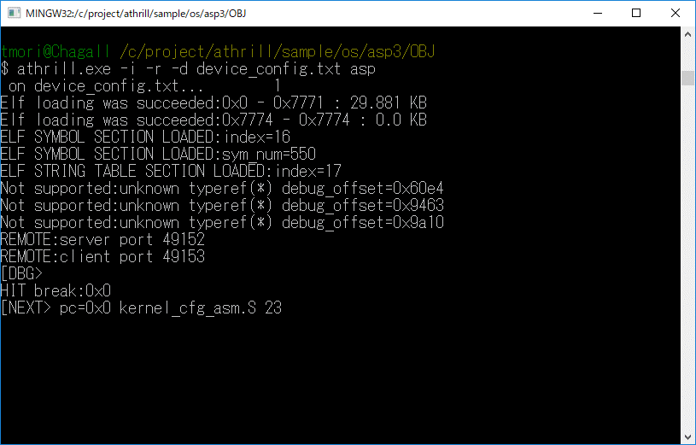

 |  |  |  | ■athrill_remote側
 |  |  |  |  | continueコマンド実行すると，athrill側が動き始める
 |  |  |  |  | 以降，通常のインタラクションモードと同じ方法でデバッグすることができる．
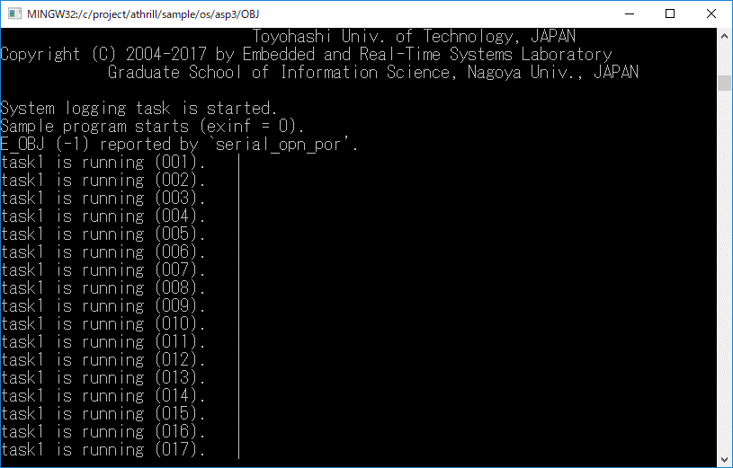
athrillが動き始める

 |  | ■FIFO通信仕様
 |  |  | (T.B.D)CANの外部通信ができるようになるため，必須機能ではなくなった．要望あればマニュアル化を検討する．

付録
目次!A1
 | ８．付録
 |  | ８．１ athrill構成

CPUエミュレータ
デバッガ
CPU
端末
---------------------------------------
@DBG>b 0x100
setted break point:0x100
：

バイナリファイル
0012060 0000 0000 001f 0000 0001 0000 0006 0000
0012100 0000 0000 0034 0000 0194 0000 0000 0000
0012120 0000 0000 0004 0000 0000 0000 001b 0000
0012140 0009 0000 0000 0000 0000 0000 1b60 0000
0012160 00c8 0000 0014 0000 0001 0000 0004 0000
0012200 0008 0000 0025 0000 0001 0000 0003 0000
0012220 0000 0000 01c8 0000 0000 0000 0000 0000

ロード
メモリバス

内蔵メモリ
(ROM)
内蔵メモリ
(RAM)
周辺デバイス

INTC
ADC

CAN
Timer

Serial

目次!A1
 |  |  | ８．２ athrill設計方針
 |  |  | athrillがサポートするターゲットはV850ES/FK3であるが，将来的な拡張を考慮して，１ターゲットに限定した作りにはするべきではない．
 |  |  | そのため，athrillの基本的な設計方針を以下のように定義した．
 |  |  | 設計方針 |  | 内容
 |  |  | 静的構造 |  | 基本的なCPUアーキテクチャをそのままソフトウェア構造に落とし込み，直感的にわかりやすい機能配置を行う(下図)．
 |  |  | 動的構造 |  | デバッグを容易にするため，CPUエミュレータの実行シーケンスは，Main処理が各機能実行部を順番にトリガする構造とする．
 |  |  | 拡張性 |  | 将来的にV850以外のCPUにも対応できるように，ターゲット依存層と非依存層を分離した構造とする (V850は１インスタンスという想定)．
 |  |  | エミュレーション範囲 | CPU | 使用頻度が高いCPU命令を優先的に選定(命令一覧シート参照)．
 |  |  |  | デバイス | 組み込みソフトウェア開発で利用頻度が高いデバイスを選定(デバイス一覧シート参照)．

 |  |  | 機能名 |  |  | 役割
 |  |  | Main |  |  | 各機能の実行
 |  |  | Debugger |  |  | デバッグ機能
 |  |  | Cpu |  |  | CPU命令のデコードおよび実行
 |  |  | Bus |  |  | メモリバスの実現
 |  |  | Device |  |  | デバイス機能
 |  |  |  | InterruptController |  | 割り込みコントローラ
 |  |  |  | Peripheral |  | 周辺デバイス(タイマ，ADC，CAN等はこの配下で実現される)
 |  |  |  | MemoryProtectionUnit |  | メモリプロテクションユニット．将来的にはパーティション構成を実現する際に利用する予定．
 |  |  | DeviceExternalOperation |  |  | デバイスのデバッグ用のコールバック関数I/F デバッガ側でこのI/Fを実装することで，デバッガ連携が可能となる．

